Estadísticas
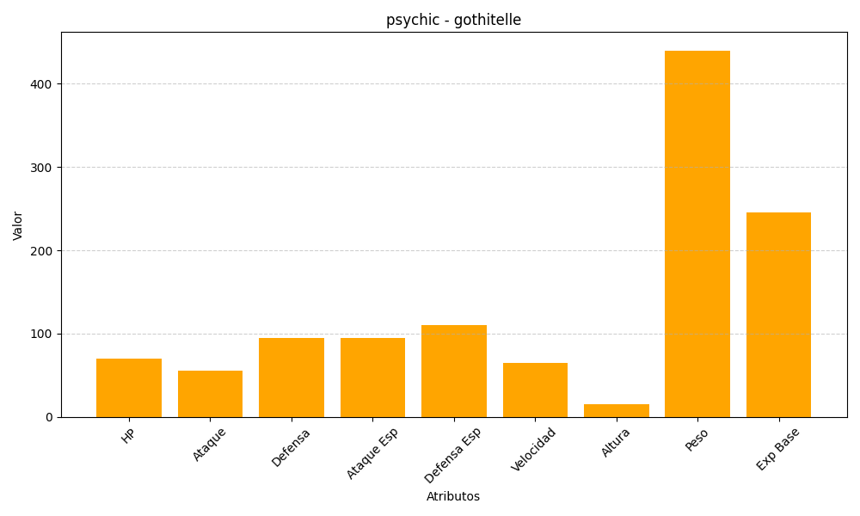
ID | Nombre | Tipo | HP | Ataque | Defensa | Ataque Especial | Defensa Especial | Velocidad | Altura | Peso | Experiencia Base
576 | gothitelle | psychic | 70 | 55 | 95 | 95 | 110 | 65 | 15 | 440 | 245

